Namibiaquiz
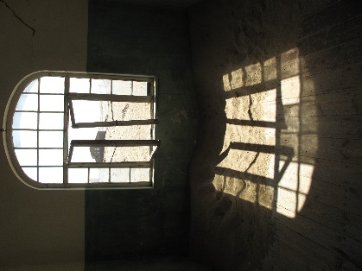
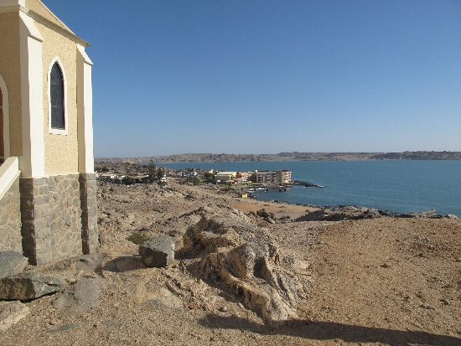
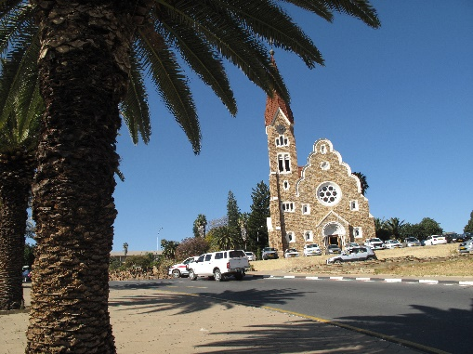
 |  | 0 | 0
 |  | 0 | 0
 |  | 0 | 0
 |  | 0 | 0
 |  | 0 | 0
 |  | 0 | 0
 |  | 0 | 0
 |  | 0 | 0

 |  | 0 | 0
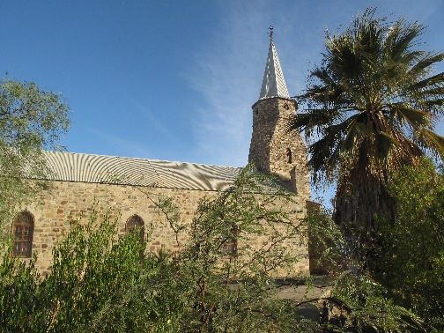
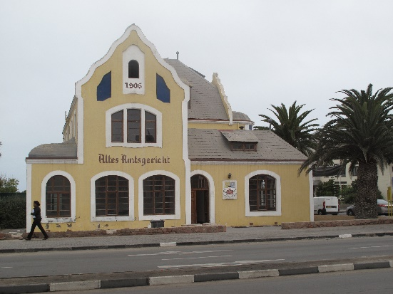
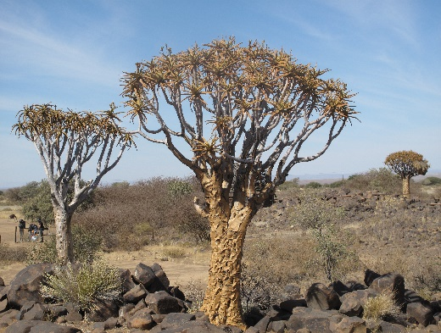

 |  |  |  | 0

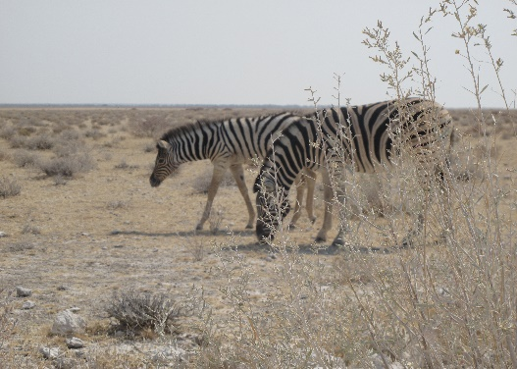
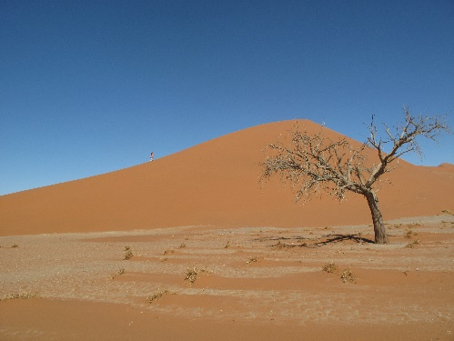

Grüne Zellen anklicken und Auswahlantwort aussuchen!
 | Namibia

 |  |  | 0

